상품제안서
스위스밀리터리 휴 초음파 가습기 4L | 상품코드: S01163

 |  |  |  |  |  |  | 02-713-8555 | www.synergygift.co.kr
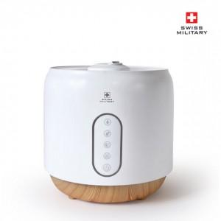

【상세/제작정보】

【인쇄/포장옵션】 | 레이저 / 비규격미포장

【공급단가】 | 수량 | 10~ | 50~ | 100~ | 300~ | 500~
*VAT별도 | 단가 | 61,090원 | 58,900원 | 56,720원 | 54,540원 | 52,360원

【상품 URL】 | https://www.synergygift.co.kr:443/src/goods_detail.php?gdno=15161

